第1次
工程款支付证书
工程名称 |  | 山东省临沂市郯城县郯城县交警大队道路标线施划、除线工程 |  |  |  |  | 建设单位 |  | 郯城县交警大队 |  |  |  | ERP编号 |  | 10670 | 档案编号 |  | CD2018-091
合同金额 |  | 3,492,000.00 |  |  | 中标时间 | 2018.11.14 | 已提供工程资料 |  | 中标通知书、施工合同 |  |  |  | 保存地址 |  | 庐江 | 责任单位 |  | 第八大区山东省
决算金额 |  |  |  |  | 决算时间 |  | 项目部印章 |  | 有 |  |  |  | 施工人 |  | 曹守强15106679909 | 区域责任人 | 孙健 | 省办负责人 | 孙健
序号 | 经营填写 |  |  |  |  | 工程填写 | 经营填写 |  |  | 财务填写 | 经营、工程、质安填写 |  | 区域负责人 |  | 申请部门填写财务核对 |  |  | 本次支付 金额 | 剩余款项
 | 到款情况 |  |  |  |  |  | 暂列金 |  |  | 代缴税金 | 其他扣款 |  | 预留款 |  | 成本票
 | 日期 | 工程款金额 | 周转金金额 | 到款银行 | 到款账户 | 完成进度 | 比例 | 金额 | 备注 | 金额 | 金额 | 备注 | 金额 | 备注 | 供货单位 | 合同额 | 成本票额
1 | 前期到账 | 1200000 |  | 中 | 17520274516 |  |  | 80,000.00 |  | 34,384.00 | 500.00 | 外经证费用 | 75,000.00 |  | 前期支付 |  |  | 1,010,116.00
 | 2019-09-04 |  |  |  |  |  |  |  |  |  |  |  | -75,000.00 | 退
 | 2019-09-04 |  |  | 建设银行临沂沂龙湾支行 | 6236682290004260000 |  |  |  |  |  |  |  |  |  | 王慧玲 |  |  | 75,000.00

2 | 2019-09-12 | 500000 |  | 中 | 17520274516 |  |  | 10,000.00 |  | 6,329.00
 |  |  |  | 农行临沂分行营业部 | 1586 1001 040094712 |  |  |  |  |  |  |  |  |  | 山东柏成交通设施有限公司 |  |  | 52,250.00
 |  |  |  | 中行临沂金雀山路支行 | 2052 0823 5581 |  |  |  |  |  |  |  |  |  | 山东双能建材有限公司 |  |  | 100,000.00
 |  |  |  | 农村信用社费县员外支行 | 9.1601161027E+21 |  |  |  |  |  |  |  |  |  | 山东圣安交通设施有限公司 |  |  | 327,750.00
3 | 2019-10-16 | 200000 |  |  |  |  |  | 10,000.00 |  | 无税费
 | 2019-10-17 |  |  | 山东乐陵农村商业银行股份有限公司营业部 | 9140 1140 8374 2050 008855 |  |  |  |  |  |  |  |  |  | 德州路友交通设施有限公司 |  |  | 100,000.00
 | 2019-10-17 |  |  | 建行临沂沂龙湾支行 | 6236 6822 9000 4269 615 |  |  |  |  |  |  |  |  |  | 王慧玲 |  |  | 93,671.00
4 | 2019-11-07 | 200000 |  | 中 | 17520274516 |  |  |  | 已扣完 | 无税费
 | 2019-11-25 |  |  | 工行宜兴巷头分理处 | 1103 0300 0900 0078855 |  |  |  |  |  |  |  |  |  | 无锡市路豪交通设施有限公司 |  |  | 100,000.00
 | 2019-11-25 |  |  | 农行临沂分行营业部 | 1586 1001 040094712 |  |  |  |  |  |  |  |  |  | 山东柏成交通设施有限公司 |  |  | 84,030.00
5 | 2019-11-26 | 50000 |  | 中 | 17520274516 |  |  |  | 已扣完 | 无税费
 | 2019-11-28 |  |  | 建行临沂沂龙湾支行 | 6236 6822 9000 4269 615 |  |  |  |  |  |  |  |  |  | 王慧玲 |  |  | 50,000.00
6 |  |  |  | 中行庐江支行 | 6217 8563 0001 2567 213 |  |  |  |  |  | 50.00 | 手续费 |  |  | 钱玉荣 |  |  | 15,970.00
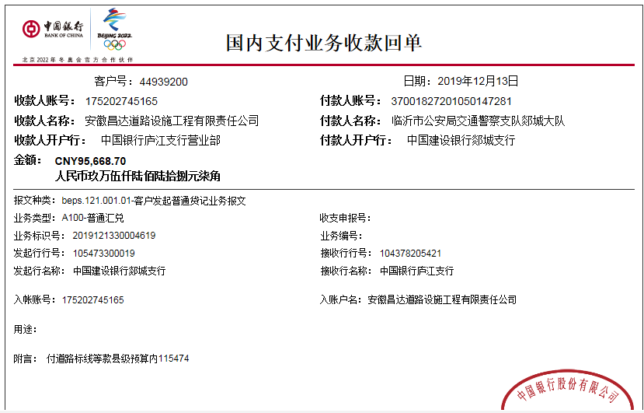
7 | 2019-12-13 | 95668.7 |  | 中 | 17520274516 |  |  |  | 已扣完 | 无税费
 | 2019-12-16 |  |  | 中行庐江支行 | 6217 8563 0001 2567 213 |  |  |  |  |  | 50.00 | 手续费 |  |  | 钱玉荣 |  |  | 5,518.70
 | 2019-12-16 |  |  | 山东乐陵农村商业银行股份有限公司营业部 | 9140 1140 8374 2050 008855 |  |  |  |  |  | 50.00 | 手续费 |  |  | 德州路友交通设施有限公司 |  |  | 90,000.00
8 | 2020-01-19 |  | 54050 | 徽商银行 | 10205 0102100041 0002
 | 2020-01-19 |  |  | 农行徐州市贾汪支行 | 1024 0101 0400 13068 |  |  |  |  |  | 50.00 | 手续费 |  |  | 江苏长达交通材料有限公司 |  |  | 54,000.00

合计 |  | 2245668.7 | 54050.00 |  |  |  |  | 100,000.00 |  | 40,713.00 | 700.00 |  | 0.00 |  |  |  |  | 2,158,305.70 | 0.00
本次结算 支付明细 |  | 应支付金额 |  |  | 54,000.00 |  |  |  |  |  | 本次支付金额 |  |  | 小写 | 54,000.00
 |  | 已支付金额 |  |  | 0.00 |  |  |  |  |  |  |  |  | 大写 | 伍万肆仟元整

第7次
工程款支付证书
工程名称 |  | 山东省临沂市郯城县郯城县交警大队道路标线施划、除线工程 |  |  |  |  | 建设单位 |  | 郯城县交警大队 |  |  |  | ERP编号 |  | 10670 | 档案编号 |  | CD2018-091
合同金额 |  | 3,492,000.00 |  |  | 中标时间 | 2018.11.14 | 已提供工程资料 |  | 中标通知书、施工合同 |  |  |  | 保存地址 |  | 庐江 | 责任单位 |  | 第八大区山东省
决算金额 |  |  |  |  | 决算时间 |  | 项目部印章 |  | 有 |  |  |  | 施工人 |  | 曹守强15106679909 | 区域责任人 | 孙健 | 省办负责人 | 孙健
序号 | 经营填写 |  |  |  |  | 工程填写 | 经营填写 |  |  | 财务填写 | 经营、工程、质安填写 |  | 区域负责人 |  | 申请部门填写财务核对 |  |  | 本次支付 金额 | 剩余款项
 | 到款情况 |  |  |  |  |  | 暂列金 |  |  | 代缴税金 | 其他扣款 |  | 预留款 |  | 成本票
 | 日期 | 工程款金额 | 周转金金额 | 到款银行 | 到款账户 | 完成进度 | 比例 | 金额 | 备注 | 金额 | 金额 | 备注 | 金额 | 备注 | 供货单位 | 合同额 | 成本票额
1 | 前期到账 | 1200000 |  | 中 | 17520274516 |  |  | 80,000.00 |  | 34,384.00 | 500.00 | 外经证费用 | 75,000.00 |  | 前期支付 |  |  | 1,010,116.00
 | 2019-09-04 |  |  |  |  |  |  |  |  |  |  |  | -75,000.00 | 退
 | 2019-09-04 |  |  | 建设银行临沂沂龙湾支行 | 6236682290004260000 |  |  |  |  |  |  |  |  |  | 王慧玲 |  |  | 75,000.00

2 | 2019-09-12 | 500000 |  | 中 | 17520274516 |  |  | 10,000.00 |  | 6,329.00
 |  |  |  | 农行临沂分行营业部 | 1586 1001 040094712 |  |  |  |  |  |  |  |  |  | 山东柏成交通设施有限公司 |  |  | 52,250.00
 |  |  |  | 中行临沂金雀山路支行 | 2052 0823 5581 |  |  |  |  |  |  |  |  |  | 山东双能建材有限公司 |  |  | 100,000.00
 |  |  |  | 农村信用社费县员外支行 | 9.1601161027E+21 |  |  |  |  |  |  |  |  |  | 山东圣安交通设施有限公司 |  |  | 327,750.00
3 | 2019-10-16 | 200000 |  |  |  |  |  | 10,000.00 |  | 无税费
 | 2019-10-17 |  |  | 山东乐陵农村商业银行股份有限公司营业部 | 9140 1140 8374 2050 008855 |  |  |  |  |  |  |  |  |  | 德州路友交通设施有限公司 |  |  | 100,000.00
 | 2019-10-17 |  |  | 建行临沂沂龙湾支行 | 6236 6822 9000 4269 615 |  |  |  |  |  |  |  |  |  | 王慧玲 |  |  | 93,671.00
4 | 2019-11-07 | 200000 |  | 中 | 17520274516 |  |  |  | 已扣完 | 无税费
 | 2019-11-25 |  |  | 工行宜兴巷头分理处 | 1103 0300 0900 0078855 |  |  |  |  |  |  |  |  |  | 无锡市路豪交通设施有限公司 |  |  | 100,000.00
 | 2019-11-25 |  |  | 农行临沂分行营业部 | 1586 1001 040094712 |  |  |  |  |  |  |  |  |  | 山东柏成交通设施有限公司 |  |  | 84,030.00
5 | 2019-11-26 | 50000 |  | 中 | 17520274516 |  |  |  | 已扣完 | 无税费
 | 2019-11-28 |  |  | 建行临沂沂龙湾支行 | 6236 6822 9000 4269 615 |  |  |  |  |  |  |  |  |  | 王慧玲 |  |  | 50,000.00
6 |  |  |  | 中行庐江支行 | 6217 8563 0001 2567 213 |  |  |  |  |  | 50.00 | 手续费 |  |  | 钱玉荣 |  |  | 15,920.00
7 | 2019-12-13 | 95668.7 |  | 中 | 17520274516 |  |  |  | 已扣完 | 无税费
 | 2019-12-16 |  |  | 中行庐江支行 | 6217 8563 0001 2567 213 |  |  |  |  |  | 50.00 | 手续费 |  |  | 钱玉荣 |  |  | 5,518.70
 | 2019-12-16 |  |  | 山东乐陵农村商业银行股份有限公司营业部 | 9140 1140 8374 2050 008855 |  |  |  |  |  | 100.00 | 手续费 |  |  | 德州路友交通设施有限公司 |  |  | 90,000.00
8 | 2020-01-19 |  | 54050 | 徽商银行 | 10205 0102100041 0002
 | 2020-01-19 |  |  | 农行徐州市贾汪支行 | 1024 0101 0400 13068 |  |  |  |  |  | 50.00 | 手续费 |  |  | 江苏长达交通材料有限公司 |  |  | 54,000.00
9 | 2020-06-11 | 300000 |  | 中行合肥蜀山支行 | 175 257 190 682 |  |  |  | 已扣完 | 8878.22 | 150 | 手续费 |  |  | 德州路友交通设施有限公司 |  |  | 238,400.00
 |  |  |  |  |  |  |  |  |  |  | 500.00 | 外经证费用 |  |  | 王慧玲 |  |  | 52,071.78
合计 |  | 2545668.7 | 54050.00 |  |  |  |  | 100,000.00 |  | 49,591.22 | 1,400.00 |  | 0.00 |  |  |  |  | 2,448,727.48 | 0.00
本次结算 支付明细 |  | 应支付金额 |  |  | 290,471.78 |  |  |  |  |  | 本次支付金额 |  |  | 小写 | 290,471.78
 |  | 已支付金额 |  |  | 0.00 |  |  |  |  |  |  |  |  | 大写 | 贰拾玖万零肆佰柒拾壹元整

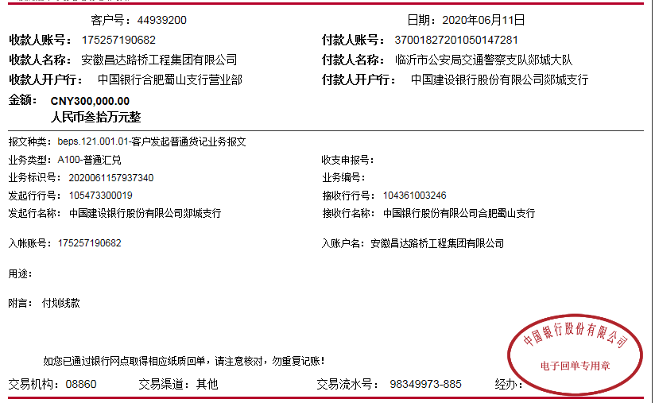

 |  |  |  |  |  |  |  |  | 0.73

第8次
工程款支付证书
工程名称 |  | 山东省临沂市郯城县郯城县交警大队道路标线施划、除线工程 |  |  |  |  | 建设单位 |  | 郯城县交警大队 |  |  |  | ERP编号 |  | 10670 | 档案编号 |  | CD2018-091
合同金额 |  | 3,492,000.00 |  |  | 中标时间 | 2018.11.14 | 已提供工程资料 |  | 中标通知书、施工合同 |  |  |  | 保存地址 |  | 庐江 | 责任单位 |  | 第八大区山东省
决算金额 |  |  |  |  | 决算时间 |  | 项目部印章 |  | 有 |  |  |  | 施工人 |  | 曹守强15106679909 | 区域责任人 | 孙健 | 省办负责人 | 孙健
序号 | 经营填写 |  |  |  |  | 工程填写 | 经营填写 |  |  | 财务填写 | 经营、工程、质安填写 |  | 区域负责人 |  | 申请部门填写财务核对 |  |  | 本次支付 金额 | 剩余款项
 | 到款情况 |  |  |  |  |  | 暂列金 |  |  | 代缴税金 | 其他扣款 |  | 预留款 |  | 成本票
 | 日期 | 工程款金额 | 周转金金额 | 到款银行 | 到款账户 | 完成进度 | 比例 | 金额 | 备注 | 金额 | 金额 | 备注 | 金额 | 备注 | 供货单位 | 合同额 | 成本票额
1 | 前期到账 | 1200000 |  | 中 | 17520274516 |  |  | 80,000.00 |  | 34,384.00 | 500.00 | 外经证费用 | 75,000.00 |  | 前期支付 |  |  | 1,010,116.00
 | 2019-09-04 |  |  |  |  |  |  |  |  |  |  |  | -75,000.00 | 退
 | 2019-09-04 |  |  | 建设银行临沂沂龙湾支行 | 6236682290004260000 |  |  |  |  |  |  |  |  |  | 王慧玲 |  |  | 75,000.00

2 | 2019-09-12 | 500000 |  | 中 | 17520274516 |  |  | 10,000.00 |  | 6,329.00
 |  |  |  | 农行临沂分行营业部 | 1586 1001 040094712 |  |  |  |  |  |  |  |  |  | 山东柏成交通设施有限公司 |  |  | 52,250.00
 |  |  |  | 中行临沂金雀山路支行 | 2052 0823 5581 |  |  |  |  |  |  |  |  |  | 山东双能建材有限公司 |  |  | 100,000.00
 |  |  |  | 农村信用社费县员外支行 | 9.1601161027E+21 |  |  |  |  |  |  |  |  |  | 山东圣安交通设施有限公司 |  |  | 327,750.00
3 | 2019-10-16 | 200000 |  |  |  |  |  | 10,000.00 |  | 无税费
 | 2019-10-17 |  |  | 山东乐陵农村商业银行股份有限公司营业部 | 9140 1140 8374 2050 008855 |  |  |  |  |  |  |  |  |  | 德州路友交通设施有限公司 |  |  | 100,000.00
 | 2019-10-17 |  |  | 建行临沂沂龙湾支行 | 6236 6822 9000 4269 615 |  |  |  |  |  |  |  |  |  | 王慧玲 |  |  | 93,671.00
4 | 2019-11-07 | 200000 |  | 中 | 17520274516 |  |  |  | 已扣完 | 无税费
 | 2019-11-25 |  |  | 工行宜兴巷头分理处 | 1103 0300 0900 0078855 |  |  |  |  |  |  |  |  |  | 无锡市路豪交通设施有限公司 |  |  | 100,000.00
 | 2019-11-25 |  |  | 农行临沂分行营业部 | 1586 1001 040094712 |  |  |  |  |  |  |  |  |  | 山东柏成交通设施有限公司 |  |  | 84,030.00
5 | 2019-11-26 | 50000 |  | 中 | 17520274516 |  |  |  | 已扣完 | 无税费
 | 2019-11-28 |  |  | 建行临沂沂龙湾支行 | 6236 6822 9000 4269 615 |  |  |  |  |  |  |  |  |  | 王慧玲 |  |  | 50,000.00
6 |  |  |  | 中行庐江支行 | 6217 8563 0001 2567 213 |  |  |  |  |  | 50.00 | 手续费 |  |  | 钱玉荣 |  |  | 15,920.00
7 | 2019-12-13 | 95668.7 |  | 中 | 17520274516 |  |  |  | 已扣完 | 无税费
 | 2019-12-16 |  |  | 中行庐江支行 | 6217 8563 0001 2567 213 |  |  |  |  |  | 50.00 | 手续费 |  |  | 钱玉荣 |  |  | 5,518.70
 | 2019-12-16 |  |  | 山东乐陵农村商业银行股份有限公司营业部 | 9140 1140 8374 2050 008855 |  |  |  |  |  | 100.00 | 手续费 |  |  | 德州路友交通设施有限公司 |  |  | 90,000.00
8 | 2020-01-19 |  | 54050 | 徽商银行 | 10205 0102100041 0002
 | 2020-01-19 |  |  | 农行徐州市贾汪支行 | 1024 0101 0400 13068 |  |  |  |  |  | 50.00 | 手续费 |  |  | 江苏长达交通材料有限公司 |  |  | 54,000.00
9 | 2020-06-11 | 300000 |  | 中行合肥蜀山支行 | 175 257 190 682 |  |  |  | 已扣完 | 8878.22 | 150 | 手续费 |  |  | 德州路友交通设施有限公司 |  |  | 238,400.00
 |  |  |  |  |  |  |  |  |  |  | 500.00 | 外经证费用 |  |  | 王慧玲 |  |  | 52,071.78
10 | 2020-07-24 | 50000 |  | 中行合肥蜀山支行 | 175 257 190 682 |  |  |  | 已扣完 | 4,006.54 | 50.00 | 手续费 |  |  | 山东柏成交通设施有限公司 |  |  | 45,943.46

合计 |  | 2595668.7 | 54050.00 |  |  |  |  | 100,000.00 |  | 53,597.76 | 1,450.00 |  | 0.00 |  |  |  |  | 2,494,670.94 | 0.00
本次结算 支付明细 |  | 应支付金额 |  |  | 45,943.46 |  |  |  |  |  | 本次支付金额 |  |  | 小写 | 45,943.46
 |  | 已支付金额 |  |  | 0.00 |  |  |  |  |  |  |  |  | 大写 | 肆万伍仟玖佰肆拾叁元整
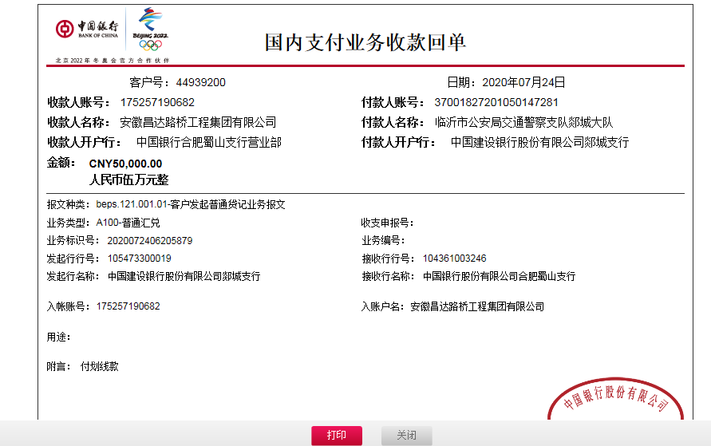

 |  |  |  |  |  |  |  |  | 0.74

第9次
工程款支付证书
工程名称 |  | 山东省临沂市郯城县郯城县交警大队道路标线施划、除线工程 |  |  |  |  | 建设单位 |  | 郯城县交警大队 |  |  |  | ERP编号 |  | 10670 | 档案编号 |  | CD2018-091
合同金额 |  | 3,492,000.00 |  |  | 中标时间 | 2018.11.14 | 已提供工程资料 |  | 中标通知书、施工合同 |  |  |  | 保存地址 |  | 庐江 | 责任单位 |  | 第八大区山东省
决算金额 |  |  |  |  | 决算时间 |  | 项目部印章 |  | 有 |  |  |  | 施工人 |  | 曹守强15106679909 | 区域责任人 | 孙健 | 省办负责人 | 孙健
序号 | 经营填写 |  |  |  |  | 工程填写 | 经营填写 |  |  | 财务填写 | 经营、工程、质安填写 |  | 区域负责人 |  | 申请部门填写财务核对 |  |  | 本次支付 金额 | 剩余款项
 | 到款情况 |  |  |  |  |  | 暂列金 |  |  | 代缴税金 | 其他扣款 |  | 预留款 |  | 成本票
 | 日期 | 工程款金额 | 周转金金额 | 到款银行 | 到款账户 | 完成进度 | 比例 | 金额 | 备注 | 金额 | 金额 | 备注 | 金额 | 备注 | 供货单位 | 合同额 | 成本票额
1 | 前期到账 | 1200000 |  | 中 | 17520274516 |  |  | 80,000.00 |  | 34,384.00 | 500.00 | 外经证费用 | 75,000.00 |  | 前期支付 |  |  | 1,010,116.00
 | 2019-09-04 |  |  |  |  |  |  |  |  |  |  |  | -75,000.00 | 退
 | 2019-09-04 |  |  | 建设银行临沂沂龙湾支行 | 6236682290004260000 |  |  |  |  |  |  |  |  |  | 王慧玲 |  |  | 75,000.00

2 | 2019-09-12 | 500000 |  | 中 | 17520274516 |  |  | 10,000.00 |  | 6,329.00
 |  |  |  | 农行临沂分行营业部 | 1586 1001 040094712 |  |  |  |  |  |  |  |  |  | 山东柏成交通设施有限公司 |  |  | 52,250.00
 |  |  |  | 中行临沂金雀山路支行 | 2052 0823 5581 |  |  |  |  |  |  |  |  |  | 山东双能建材有限公司 |  |  | 100,000.00
 |  |  |  | 农村信用社费县员外支行 | 9.1601161027E+21 |  |  |  |  |  |  |  |  |  | 山东圣安交通设施有限公司 |  |  | 327,750.00
3 | 2019-10-16 | 200000 |  |  |  |  |  | 10,000.00 |  | 无税费
 | 2019-10-17 |  |  | 山东乐陵农村商业银行股份有限公司营业部 | 9140 1140 8374 2050 008855 |  |  |  |  |  |  |  |  |  | 德州路友交通设施有限公司 |  |  | 100,000.00
 | 2019-10-17 |  |  | 建行临沂沂龙湾支行 | 6236 6822 9000 4269 615 |  |  |  |  |  |  |  |  |  | 王慧玲 |  |  | 93,671.00
4 | 2019-11-07 | 200000 |  | 中 | 17520274516 |  |  |  | 已扣完 | 无税费
 | 2019-11-25 |  |  | 工行宜兴巷头分理处 | 1103 0300 0900 0078855 |  |  |  |  |  |  |  |  |  | 无锡市路豪交通设施有限公司 |  |  | 100,000.00
 | 2019-11-25 |  |  | 农行临沂分行营业部 | 1586 1001 040094712 |  |  |  |  |  |  |  |  |  | 山东柏成交通设施有限公司 |  |  | 84,030.00
5 | 2019-11-26 | 50000 |  | 中 | 17520274516 |  |  |  | 已扣完 | 无税费
 | 2019-11-28 |  |  | 建行临沂沂龙湾支行 | 6236 6822 9000 4269 615 |  |  |  |  |  |  |  |  |  | 王慧玲 |  |  | 50,000.00
6 |  |  |  | 中行庐江支行 | 6217 8563 0001 2567 213 |  |  |  |  |  | 50.00 | 手续费 |  |  | 钱玉荣 |  |  | 15,920.00
7 | 2019-12-13 | 95668.7 |  | 中 | 17520274516 |  |  |  | 已扣完 | 无税费
 | 2019-12-16 |  |  | 中行庐江支行 | 6217 8563 0001 2567 213 |  |  |  |  |  | 50.00 | 手续费 |  |  | 钱玉荣 |  |  | 5,518.70
 | 2019-12-16 |  |  | 山东乐陵农村商业银行股份有限公司营业部 | 9140 1140 8374 2050 008855 |  |  |  |  |  | 100.00 | 手续费 |  |  | 德州路友交通设施有限公司 |  |  | 90,000.00
...
9 | 2020-06-11 | 300000 |  | 中行合肥蜀山支行 | 175 257 190 682 |  |  |  | 已扣完 | 8878.22 | 150 | 手续费
 |  |  |  |  |  |  |  |  |  |  | 500.00 | 外经证费用
10 | 2020-07-24 | 50000 |  | 中行合肥蜀山支行 | 175 257 190 682 |  |  |  | 已扣完 | 4,006.54 | 50.00 | 手续费

11 | 220-8-21 | 100000 |  | 中行合肥蜀山支行 | 175 257 190 682 |  |  | 0.00 | 已扣完 | 2,882.17 | 100.00 | 手续费 |  |  | 山东路豪交通设施有限公司 | 200000 | 200,000.00 | 106,972.32
 |  | 9954.49 |  | 中行合肥蜀山支行 | 175 257 190 682

合计 |  | 2705623.19 | 54050.00 |  |  |  |  | 100,000.00 |  | 56,479.93 | 1,550.00 |  | 0.00 |  |  |  |  | 2,601,643.26 | 0.00
本次结算 支付明细 |  | 应支付金额 |  |  | 106,972.32 |  |  |  |  |  | 本次支付金额 |  |  | 小写 | 106,972.32
 |  | 已支付金额 |  |  | 0.00 |  |  |  |  |  |  |  |  | 大写 | 壹拾万陆仟玖佰柒拾贰元整
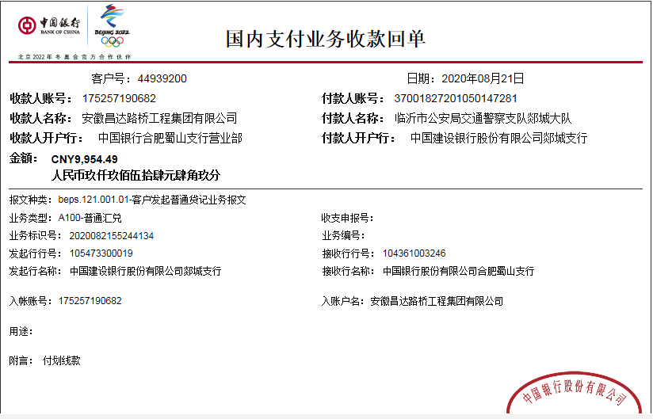

 |  |  |  |  |  |  |  |  | 0.77
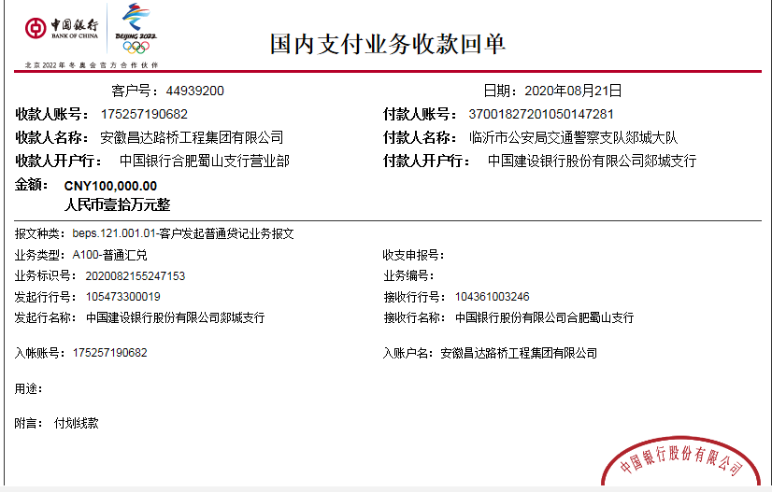

第12次
...
12 | 2020-09-22 | 100000 |  | 中行合肥蜀山支行 | 175 257 190 682 | 0.00 | 已扣完 | 0.00 | 50.00 | 手续费
14 | 2020-11-20 | 150000 |  | 中行合肥蜀山支行 | 175 257 190 682 | 0.00 | 已扣完 | 0.00 | 50.00 | 手续费
 |  |  |  |  |  |  |  |  |  | 少150手续费下次扣
...
合计 |  | 3055623.19 | 54050.00 |  |  | 100,000.00 |  | 56,479.93 | 1,700.00 |  | 0.00
本次结算 支付明细 |  | 应支付金额 |  |  | 149,950.00 |  |  |  | 本次支付金额
 |  | 已支付金额 |  |  | 0.00
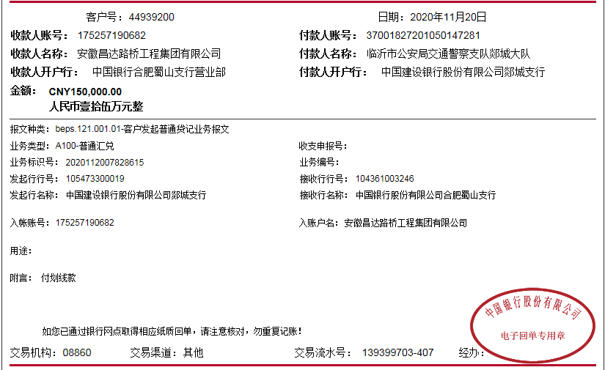

 |  |  |  |  |  |  | 0.88

第13次
...
12 | 2020-09-22 | 100000 |  | 中行合肥蜀山支行 | 175 257 190 682 |  | 0.00 | 已扣完 | 0.00 | 50.00 | 手续费 |  |  | 山东双能建材有限公司 |  |  | 99,950.00
15 | 2020-12-18 | 165437.44 |  |  |  |  | 0.00 | 已扣完 | 0.00 | 100.00 | 手续费 |  |  | 山东圣安交通设施有限公司-材料 开户行：农村信用社费县员外支行 账号：9160 1161 0274 2050 0002 46 | 34200 | 34,200.00 | 1,694.14
 |  | 77144 |  |  |  |  |  |  |  | 300.00 | 上次次少扣的150手续费及今次少扣的150手续费 |  |  | 无锡市路豪交通设施有限公司-材料 开户行：工商银行宜兴巷头分理处 账号：1103 0300 0900 0078 855 | 300000 |  | 100,000.00
 |  |  | -47759.62 | 李纪江-中国银行庐江支行 | 6236 6825 3000 2389 992 |  |  |  |  | -300.00 | 合作人已转王光如账户 |  |  | 山东路豪交通设施有限公司-材料 开户行：农行沂南县支行 账号：1589 6501 0400 0073 3 | 200000 |  | 93,027.68

合计 |  | 3298204.63 | 6290.38 |  |  |  | 100,000.00 |  | 56,479.93 | 1,800.00 |  | 0.00 |  |  |  |  | 3,146,215.08 | 0.00
本次结算 支付明细 |  | 应支付金额 |  |  | 242,481.44 |  |  |  |  | 本次支付金额 |  |  | 小写 | 242,481.44
 |  | 已支付金额 |  |  | 0.00 |  |  |  |  |  |  |  | 大写 | 贰拾肆万贰仟肆佰捌拾壹元整
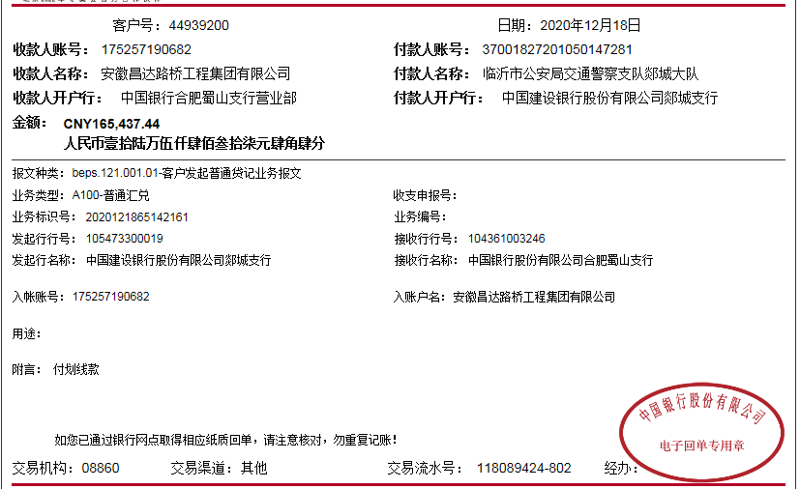
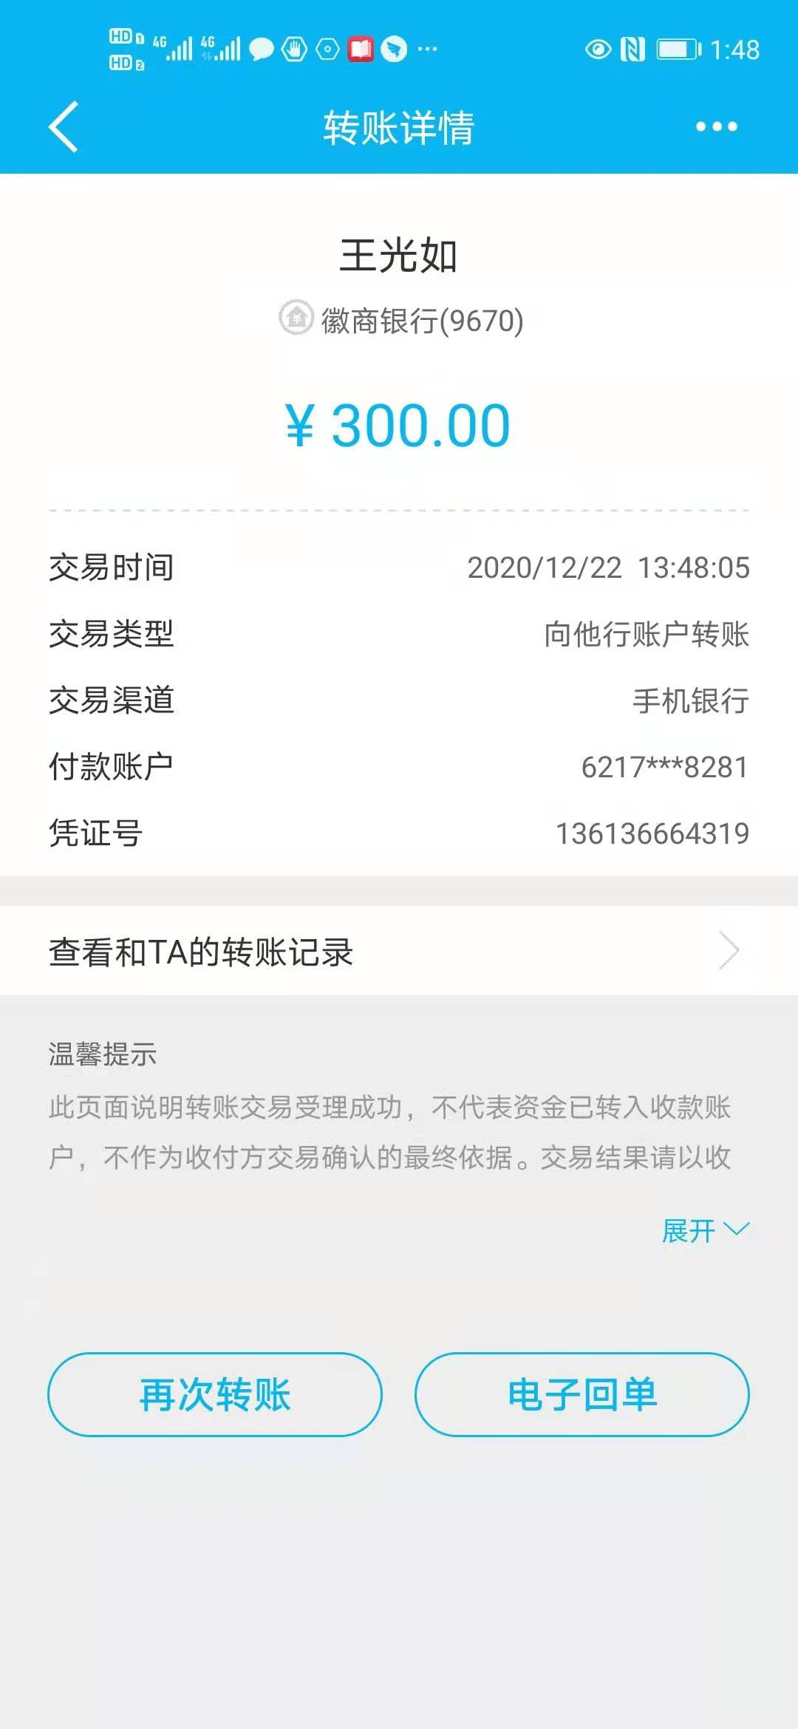

 |  |  |  |  |  |  |  | 0.94
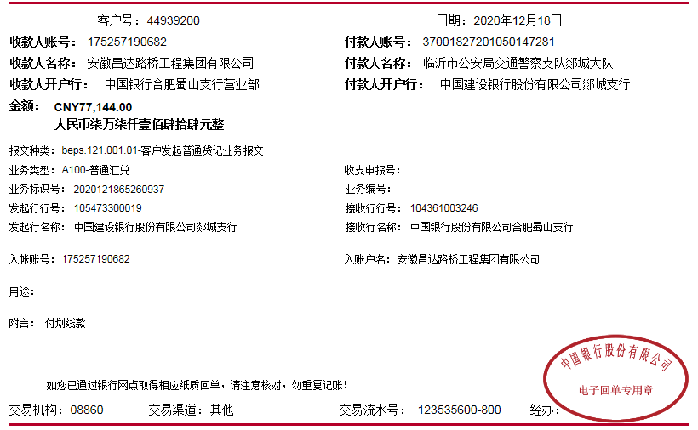

 |  |  |  |  |  | 2,363,861.70
 |  |  |  |  |  | 431,109.49
 |  |  |  |  |  | 554,889.00
 |  |  |  |  |  | 174,144.44

